Zadanie_1
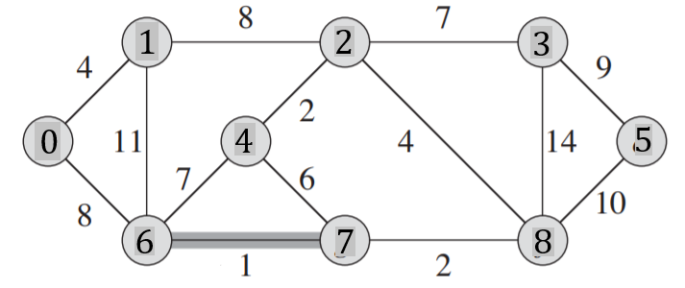
 |  |  |  |  |  |  |  |  |  |  | Q |  |  | Q |  |  | T |  |  | Z
 |  |  |  |  |  |  |  |  |  |  | u | v | w | u | v | w | u | v | w
 |  |  |  |  |  |  |  |  |  |  | 0 | 1 | 4 |  |  |  | 6 | 7 | 1
 |  |  |  |  |  |  |  |  |  |  | 0 | 6 | 8 |  |  |  | 2 | 4 | 2
 |  |  |  |  |  |  |  |  |  |  | 1 | 2 | 8 |  |  |  | 7 | 8 | 2
 |  |  |  |  |  |  |  |  |  |  | 1 | 6 | 11 |  |  |  | 0 | 1 | 4
 |  |  |  |  |  |  |  |  |  |  | 2 | 4 | 2 |  |  |  | 2 | 8 | 4
 |  |  |  |  |  |  |  |  |  |  | 2 | 8 | 4 | 4 | 7 | 6 | 2 | 3 | 7
Macierz sąsiedztwa |  |  |  |  |  |  |  |  |  |  | 2 | 3 | 7 |  |  |  | 0 | 6 | 8
 | 0 | 1 | 2 | 3 | 4 | 5 | 6 | 7 | 8 | 9 | 3 | 5 | 9 | 4 | 6 | 7 | 3 | 5 | 9
0 |  |  |  |  |  |  |  |  |  |  | 3 | 8 | 14
1 |  |  |  |  |  |  |  |  |  |  | 4 | 6 | 7 | 1 | 2 | 8
2 |  |  |  |  |  |  |  |  |  |  | 4 | 7 | 6
3 |  |  |  |  |  |  |  |  |  |  | 5 | 8 | 10 | 5 | 8 | 10
4 |  |  |  |  |  |  |  |  |  |  | 6 | 7 | 1 | 1 | 6 | 11
5 |  |  |  |  |  |  |  |  |  |  | 7 | 8 | 2 | 3 | 8 | 14
6 |  |  |  |  |  |  |  |  |  |  |  |  |  |  |  |  |  |  | 37
7
8
9

Zadanie_2
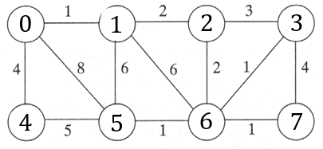
 |  |  |  |  |  |  |  |  | u | v | w | u | v | w |  | u | v | w | Z
 |  |  |  |  |  |  |  |  | 0 | 1 | 1 |  |  |  | T | 0 | 1 | 1
 |  |  |  |  |  |  |  |  | 0 | 4 | 4 |  |  |  |  | 3 | 6 | 1
 |  |  |  |  |  |  |  |  | 0 | 5 | 8 |  |  |  |  | 5 | 6 | 1
 |  |  |  |  |  |  |  |  | 1 | 5 | 6 |  |  |  |  | 6 | 7 | 1
 |  |  |  |  |  |  |  |  | 1 | 6 | 6 |  |  |  |  | 1 | 2 | 2
 |  |  |  |  |  |  |  |  | 1 | 2 | 2 |  |  |  |  | 2 | 6 | 2
 |  |  |  |  |  |  |  |  | 2 | 3 | 3 | 2 | 3 | 3 |  | 0 | 4 | 4
Macierz sąsiedztwa |  |  |  |  |  |  |  |  | 2 | 6 | 2 |  |  |  |  |  |  | 12
 | 0 | 1 | 2 | 3 | 4 | 5 | 6 | 7 | 3 | 6 | 1 | 3 | 7 | 4
0 |  |  |  |  |  |  |  |  | 3 | 7 | 4 | 4 | 5 | 5
1 |  |  |  |  |  |  |  |  | 4 | 5 | 5 | 1 | 5 | 6
2 |  |  |  |  |  |  |  |  | 5 | 6 | 1 | 1 | 6 | 6
3 |  |  |  |  |  |  |  |  | 6 | 7 | 1 | 0 | 5 | 8
4
5
6
7

Zadanie_3
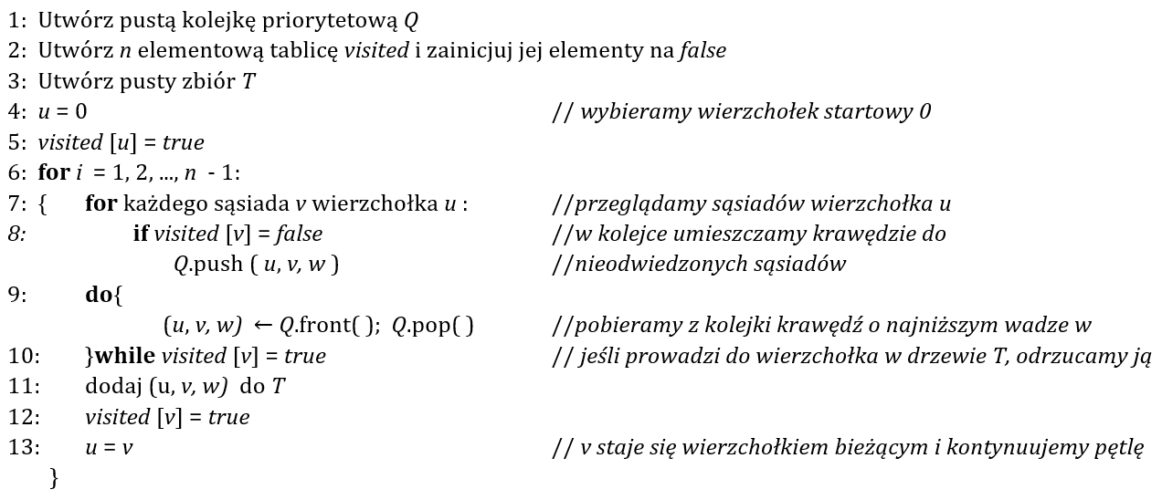
Q |  |  | T |  |  | i | u |  | 0 | 1 | 2 | 3 | 4 | 5 | 6 | 7 | 8
u | v | w | u | v | w | 1 | 0 | visited | true | true | false | false | false | false | false | false | false
0 | 1 | 4 | 0 | 1 | 4
0 | 4 | 8 | 1 | 2 | 8
1 | 4 | 11 | 2 | 5 | 2 | 2 |  |  | true | true | true
1 | 2 | 8 | 2 | 7 | 4
2 | 5 | 2 | 7 | 6 | 2
2 | 7 | 4 | 6 | 4 | 1 | 3 |  |  | true | true | true |  |  | true
2 | 3 | 7 | 2 | 3 | 7
5 | 4 | 7 | 3 | 8 | 9
5 | 6 | 6 |  |  |  | 4 |  |  | true | true | true |  |  | true |  | true
7 | 3 | 14
7 | 8 | 10
7 | 6 | 2 |  |  |  | 5 |  |  | true | true | true |  |  | true | true | true
6 | 4 | 1
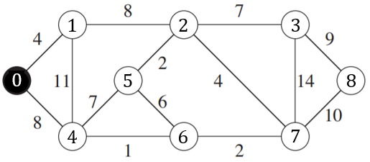
3 | 8 | 9
3 | 7 | 14 |  |  |  | 6 |  |  | true | true | true |  | true | true | true | true

 |  |  |  |  |  | 7 |  |  | true | true | true | true | true | true | true | true

 |  |  |  |  |  | 8 |  |  | true | true | true | true | true | true | true | true | true

 |  |  |  |  | 37

Zadanie 4 Prime
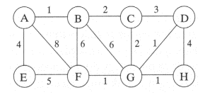
 |  |  |  |  |  |  |  |  | Q |  |  | Q |  |  | T |  |  | Z
 |  |  |  |  |  |  |  |  | u | v | w | u | v | w | u | v | w
 |  |  |  |  |  |  |  |  | a | b | 1 | a | b | 1
 |  |  |  |  |  |  |  |  | a | e | 4 | d | g | 1
 |  |  |  |  |  |  |  |  | a | f | 8 | f | g | 1
 |  |  |  |  |  |  |  |  | b | c | 2 | g | h | 1
 |  |  |  |  |  |  |  |  | b | g | 6 | b | c | 2
 |  |  |  |  |  |  |  |  | b | f | 6 | c | g | 2
Macierz sąsiedztwa |  |  |  |  |  |  |  |  | c | g | 2 | c | d | 3
 | A | B | C | D | E | F | G | H | c | d | 3 | a | e | 4
A |  |  |  |  |  |  |  |  | d | g | 1 | d | h | 4
B |  |  |  |  |  |  |  |  | d | h | 4 | e | f | 5
C |  |  |  |  |  |  |  |  | e | f | 5 | b | g | 6
D |  |  |  |  |  |  |  |  | f | g | 1 | b | f | 6
E |  |  |  |  |  |  |  |  | g | h | 1 | a | f | 8
F
G |  |  |  |  |  |  |  |  |  |  |  |  |  |  |  |  | 0
H

